データチェックの流れ
分析機からの結果を取り込み、自動的にレンジチェック、履歴チェックなどの再検の判断を行う。
■総研の検査の主な流れ

初検結果受信時に自動で再検指示を分析機へ送信する。
（分析機エラーが発生している場合等、自動再検を行わない場合もある。その場合は用手で再検指示を出す。）

結果取込
再検
判断
必要なし
必要有り
報 告
初検値と再検値を比較して、乖離率または、定量値を元に自動的に報告可、不可の判断を行い、許容できる範囲なら報告可とする。
許容できない場合、再検とする。
自動照合でＮＧとなった検体は、再々検対象となるが、検査員がチェックしてＯＫだった場合は再々検を行わない場合もある。
再検指示
測 定
結果取込
再々検
判断
自動照合
照合ＮＧリスト
NG
必要有り
OK
必要なし
結果選択
帳票出力
照合ＮＧ確定リスト
報 告
初検値、再検値を比較、履歴値も参考にどちらかを検査員が選択
報 告
再々検指示
測 定
結果取込
照合ＮＧリスト
帳票出力
結果選択
帳票出力
照合ＮＧ確定リスト
報 告
初 検
再 検
再々検

結果情報テーブル解説
結果情報の見方１

KNSKISYMD：KENORDERテーブルが作成された日付 |  |  |  | 分析機モジュール
SRIYMD：処理日（上位から受け取る）
UTKYMD：受付日（上位から受け取る）
2の場合は自動発生項目（報告しない）
A:初検、K:再検、S:再測定
分析機エラー（分析機からのマークをそのまま入れる）
オンラインにべた書きされる

 |  | ※同じASYRCKID,ASYRCKPOSでKSKTKBN：Kの場合、自動再検

パニック結果：１
それ以外：０
検査室パニック結果：１
それ以外：０

結果情報の見方２

生データ：変更できない。
 |  |  | 乳びレベル
 |  |  | 溶血レベル
 |  |  | 再済み
報告対象：３（画面への表示対象）
それ以外：１
初検優先
報告時にカウントアップ
未報告時は０
異常値区分
このまま報告
 |  |  | ３つの優先は？
報告ファイルはここから作成

結果情報の見方３
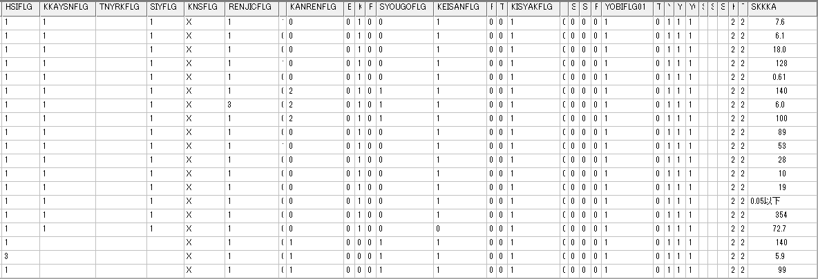

報告対象：１
それ以外：空白
手入力結果：１
それ以外：空白
報告対象：１
それ以外：空白
 | RENJICFLG：正常：１，高値異常：３，低値異常：４
 | KANRENFLG：関連項目なし：０，関連OK：１，関連エラー：２，
 | SYOUGOFLG：照合なし：０，照合OK：１，照合エラー：２，
 | KISYAKFLG：対象なし：０，正常：１，希釈エラー：２
照会用の結果
 | YOBIFLG01:正常１，その他のエラー：２，

 | 基本ロジックとしては、２以上の値が存在する場合にエラーとする。

データチェック
●オンライン(DD201、DD203)にて行っているチェック（自動再検判断に使用されるチェック）
①計算チェック（CALCKMKMST）
該当検体に計算項目が存在した場合、マスタの内容を元に計算を行う。

②レンジチェック(RNGCHKMST)
結果値とレンジチェックマスタの再検レンジ範囲（HNIKBN＝１）の上限範囲、下限範囲を比較。
結果値が上限範囲外の場合、レンジチェックフラグを ３ へ、下限範囲外の場合、レンジチェックフラグを ４ へ
設定し、分析機へ自動再検指示を行う。

上限範囲設定
再検レンジ範囲

下限範囲設定

③希釈倍率チェック
結果値と希釈倍率マスタの希釈範囲を比較。
結果値が希釈範囲内の場合、希釈チェックフラグを ２ へ設定し、分析機へ自動希釈再検指示を行う。
ただし、結果値が用手希釈の範囲だった場合は、分析機へ自動再検指示を出さない。

分析機区分
頭がY＝用手希釈、L＝LABO、B＝BM,ZS050

④分析機エラーチェック
分析機から送られてくるエラーマークをチェックし、指定された処理を行う。
マーク毎の動作はプログラムに直接記入されている。

⑤関連項目チェック
関連項目マスタに設定されている項目が再検に回っていた場合、
関連エラーフラグを ２ へ設定し、分析機へ自動再検指示を行う。

●結果ファイル取り込み時（DD401）に行っているチェック
①基準値チェック
サテライト内の基準値マスタを下に、低値 ３、正常 ５、高値 ７、を男、女、不明ごとに異常値区分を設定する。
サテライト内の基準値マスタとホストの基準値マスタが連動している必要がある。

基準値マスタ（余分なフィールドは割愛）

②結果フィルタチェック
結果値と結果フィルタマスタの範囲を比較。
結果値が範囲内だった場合、マスタに設定されている値へと結果値を変換する。
報告上限、下限の設定（以下、以上、未満等）や、定量→定性変換等を行う。

結果フィルタマスタ（余分なフィールドは割愛）

1の場合は変換しない

③照合チェック
自動再検の結果を処理する際に行われる。、
初検の結果と再検の結果の差、比をレンジチェックマスタの照合範囲（HNIKBN＝４）と比較する。
照合エラーとなった検体は、再々検の対象となり、再検WSの出力対象となる。

レンジチェックマスタ（余分なフィールドは割愛）

④関連項目チェック
照合ＮＧとなり、用手再検に回った項目が存在した場合、
関連エラーフラグを ２ へ設定し、用手再検の対象とする。

⑤パニックチェック、検査室パニックチェック
結果値とレンジチェックマスタのパニック範囲（HNIKBN＝２）、検査室パニック範囲（HNIKBN＝３）と比較する。
パニックチェックエラーは上位への報告時にパニックフラグを付けて送信する。

レンジチェックマスタ（余分なフィールドは割愛）

⑥血清情報チェック
血清情報を測定している場合、血清情報の値を元にコメントを付加する。
血清情報を測定するかどうかは、項目マスタ(KMKMST)の血清情報フラグ(KSJHFLG)を参照。
各項目がどの血清情報をチェックしているかは、項目マスタ(KMKMST)の乳び溶血優先フラグ(NYUYOUFLG)を参照。
乳びの影響がある項目は結果情報の乳びの値（NBDOLBL）が２以上の場合に乳びコメント(0105)を付加する。
溶血の影響がある項目は結果情報の溶血の値（YKDOLBL）が３以上の場合に溶血コメント(0104)を付加する。

項目マスタ（余分なフィールドは割愛）

検査フラグ遷移
初回結果取り込み

〇RENJICFLG = 4 の項目（KMKCD=0000460）が低値で再検。KANRENFLG = 2 となっている項目（KMKCD=0000410，0000453，0000454，0000460）が関連チェックエラー
〇初回結果は、KKAJKCD = 3 ,KKAYSNFLG = 1,SIYFLG = 1で取り込まれる。
〇エラーとなった項目は自動再検の指示を分析機に出している。KNSFLG＝Aのため報告できない状態。他の項目は検査フラグ＝Xのためコントロールが正常であれば報告可能な状態。

自動再検結果取り込み（自動照合NG時）

〇KNSSU = 2 の結果が自動再検結果。初回優先のため、KKAJKCD = 1 ,KKAYSNFLG = スペース,SIYFLG = スペースで取り込んでいる。
〇SYOUGOFLG = 2 となっている項目（KMKCD=0000460）が自動照合NG。そのため、検査フラグ＝R となっている。再検WSを出力した後、再々検を行う。この時、関連項目も同様に再々検を行う。
〇再々検の結果はKNSFLG = Aとして取り込む。RENJICFLG,KISYAKFLG,KANRENFLG等のチェックは初回時同様に行う。

再々検結果取り込み

〇KNSSU = 3 の結果が再々検結果。初回優先のため、KKAJKCD = 1 ,KKAYSNFLG = スペース,SIYFLG = スペースで取り込んでいる。
〇再々検の結果はKNSFLG = Aとして取り込む。RENJICFLG,KISYAKFLG,KANRENFLG等のチェックは初回時同様に行う。
〇再々検の結果は自動照合を行わない。したがって、SYOUGOFLG = 0 となり、KNSSU ＝ 1,2 の結果に対して更新は行わない。
〇初回、再検の検査フラグ＝R のままだが、WS出力済み(IRAI の ODRSSFLG = 2 )となっているため、さらに再々々検が行われることはない。
〇この後は検査員により照合NG確定画面から報告対象結果を選択して報告を行う。

照合NG確定画面
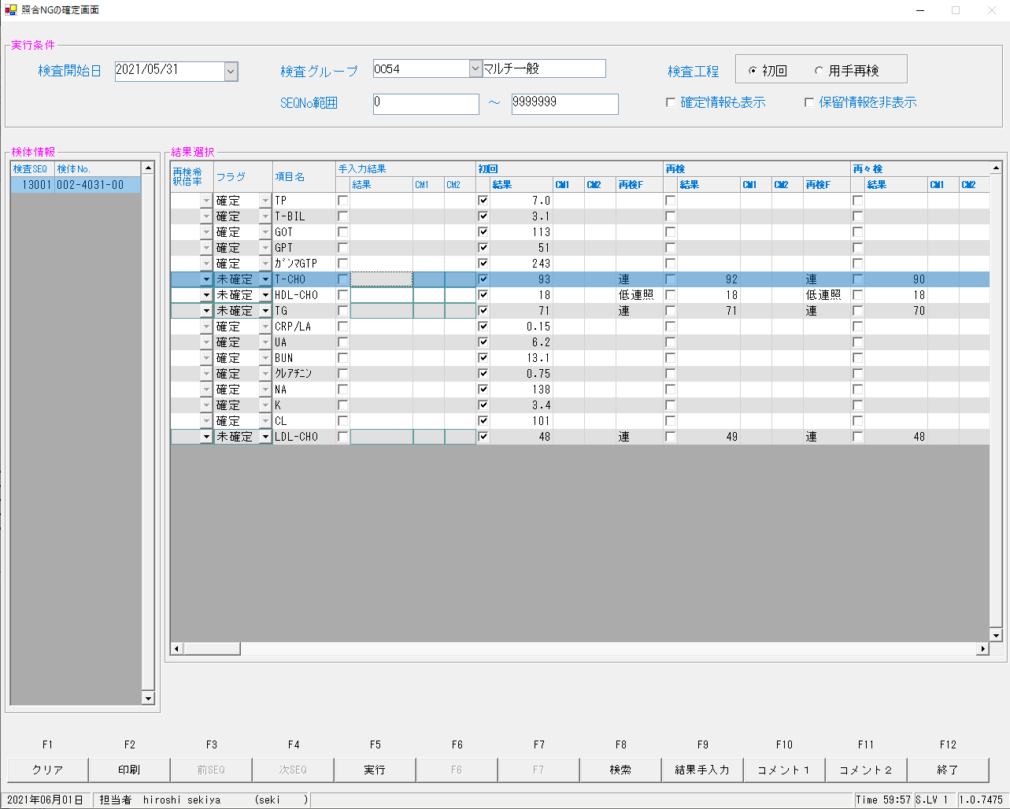

確定後のデータ
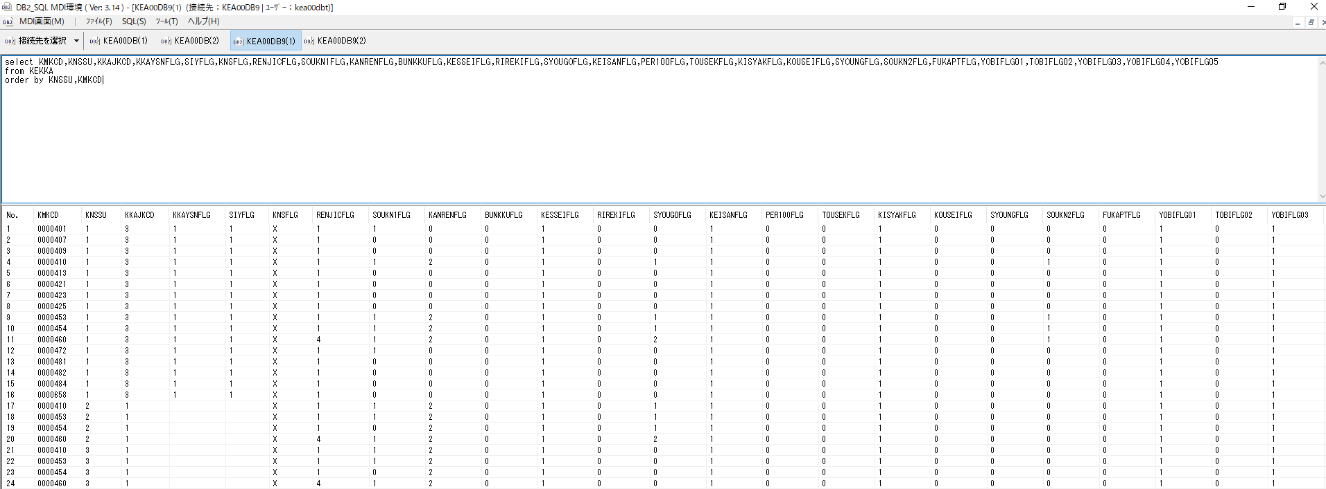

〇全ての結果について、KNSFLG ＝ X になる。
〇選択された結果は KKAJKCD = 3 ,KKAYSNFLG = 1,SIYFLG = 1 となる。それ以外の結果は KKAJKCD = 1 ,KKAYSNFLG = スペース,SIYFLG = スペース となる。

